Request o Caso Uso
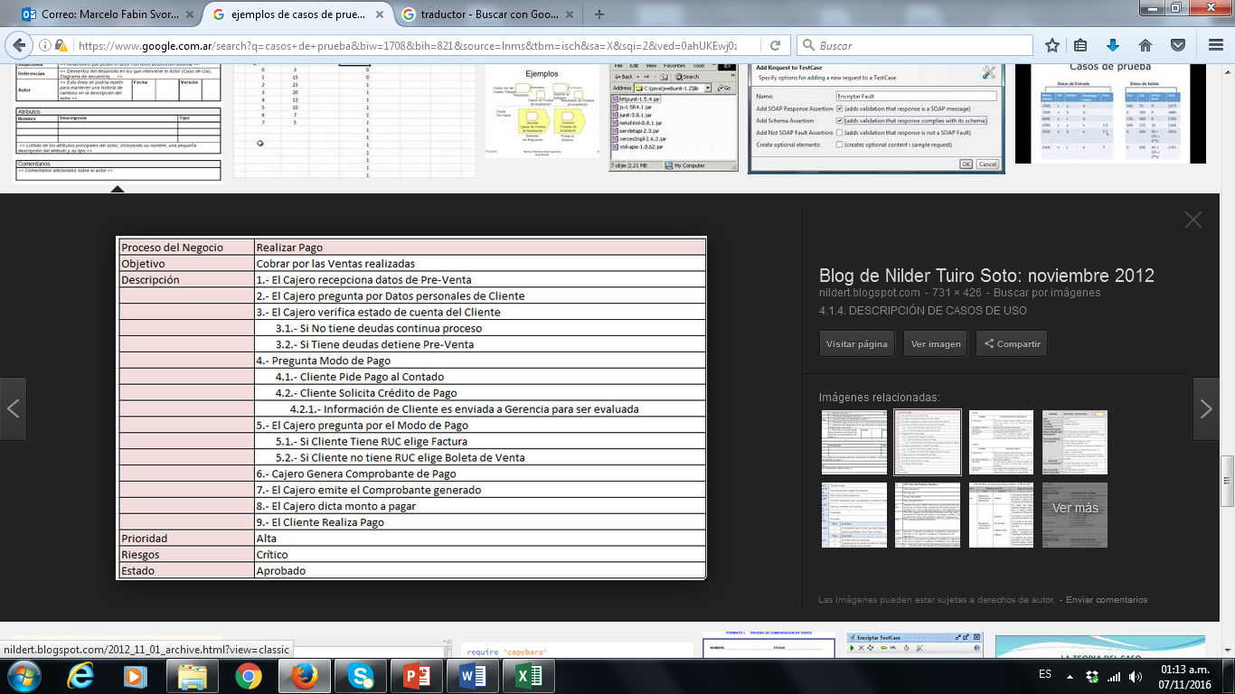
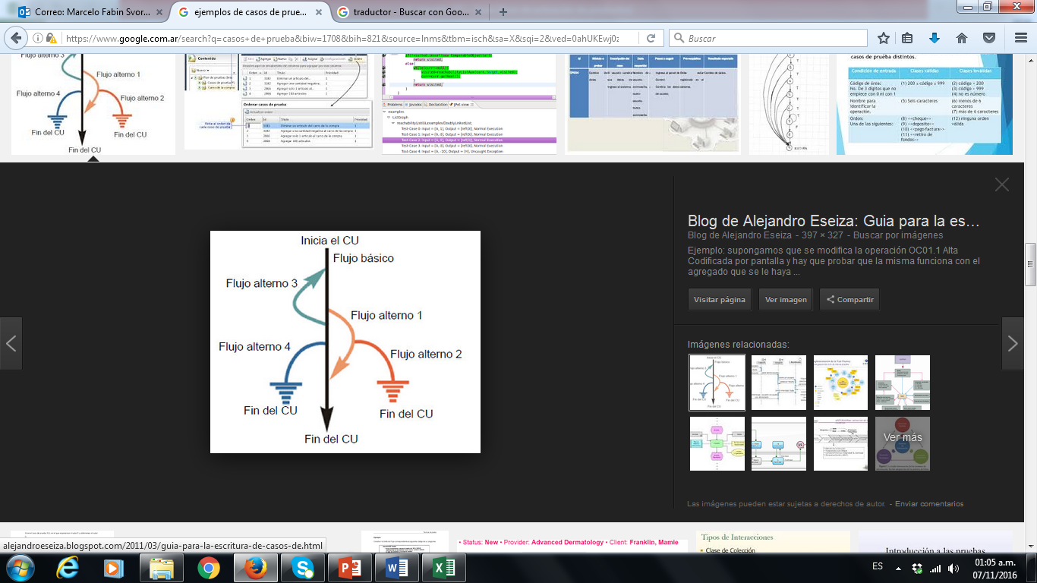
Id del CU | Objetivo | Descripción | Responsable | Fecha | Aplicación | Ejemplos (no es parte de ejercicio sino que estan como ejemplos)
REQ01 | Comprar Viaje | Comprar un viaje a traves del sitio web… | Horacio (AF) | 2020-03-01 | Blaze.com
REQ02 | Bonificacion al pagar | Bonificaciones al pagar una factura por fecha y monto | Juan | 2022-09-06

REQ03 | Pago con tarjeta | Pagar con tarjeta de crédito mi compra | Juan | 2022-09-12

Bugs
Aquí es donde el nombre que ingresé no me lo muestra.
Me trae otro distinto
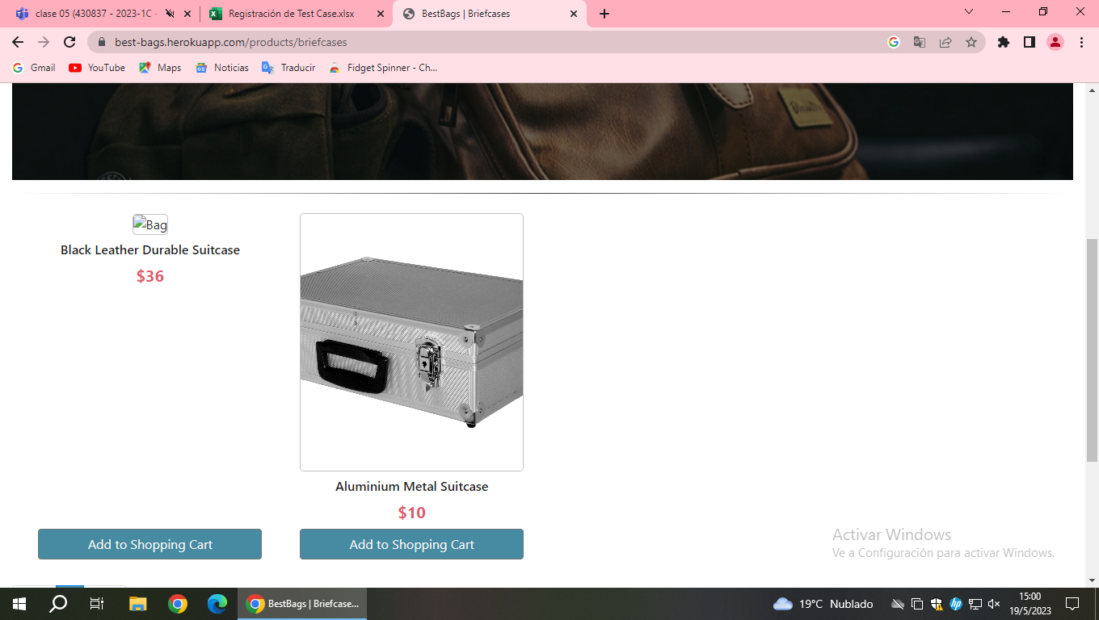 Id CP | Id Paso del CP | ID del Defecto | Titulo / Descripción | Evidencia | Status | Prioridad | Severidad | Tipo | Ciclo | Fecha detectada | Responsable | Asignado a
CP034 | 4 | B95 | El nombre del pasajero no se muestar correctamente en su reemplazo muestra otro diferente SI no esta el paso del caso de prueba debo describirla manera en que llegue a ese bug: Ingresé la ciuidad de inicio y llegada y luego agregué el vuelo correspondiente y cuando en la pantalla de ingreso de datos del pasajero ingresé el nombre y ahí fue que me mostro un dato diferente. | 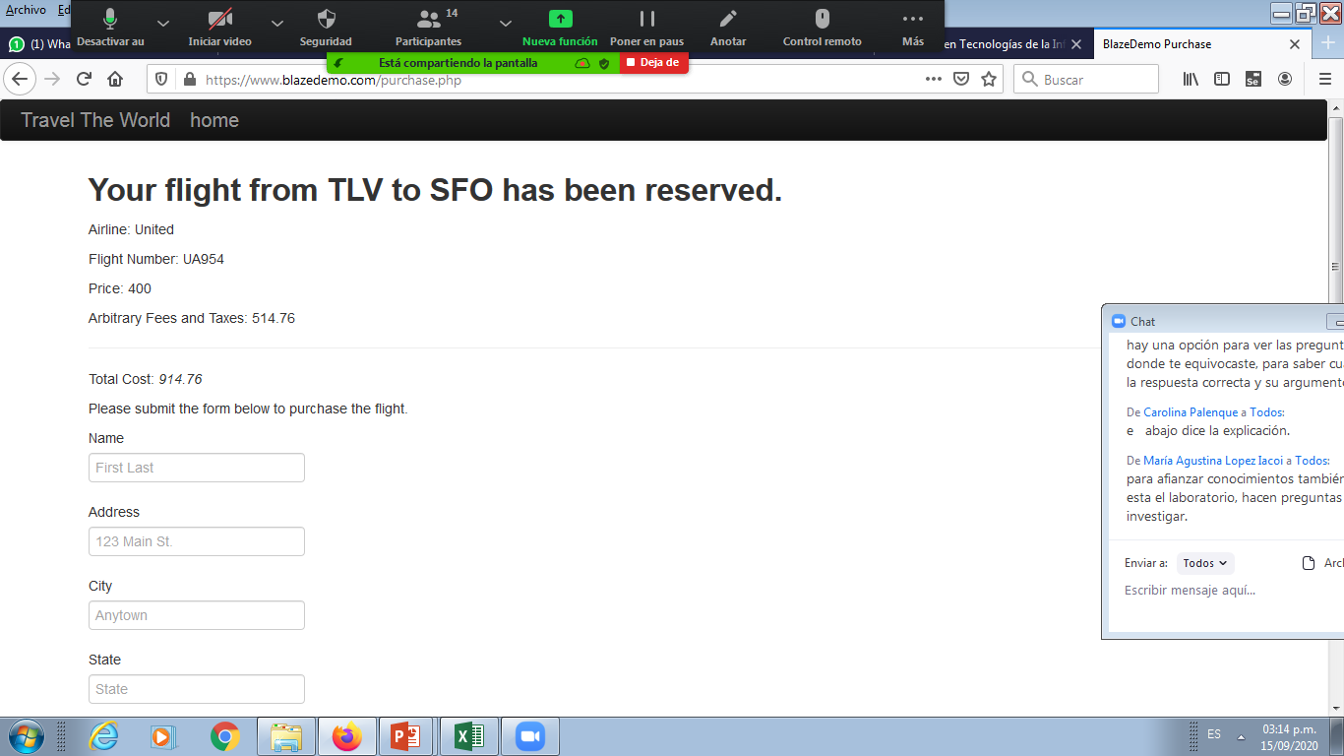 | abierto
CP065 | 3

 | 5 |  | la imagen del producto Black Leather Durable Suitcase en el apartado briefcases no carga |  | abierto |  |  |  |  | 2023-05-19 |  | programador front-end

CP076 | 2 | C33 | No carga la imagen de Owl White Cotton Tote, ni en producctos ni en el carrito de compras | 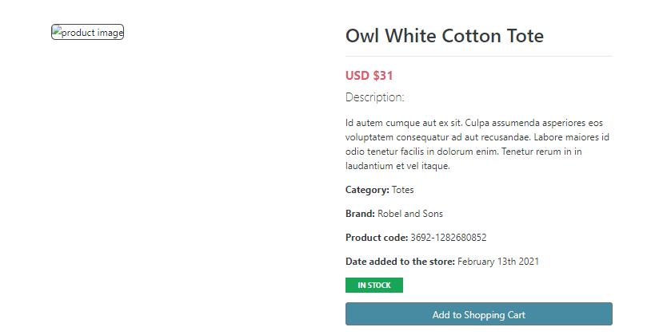 | abierto | media

 |  |  | 1

Armado de CP por campo
ALTA de CLIENTE (Describimos cantidad de casos de pruebas por campo)
Nombre: 8 Apellido: 8
DNI: 7 Fecha de Nacimiento: 10
Email: 4 Tel/Celu: 6
Provincia: 3 Ciudad:2
Nacionalidad: 2
Campo | ID | casos |  | IDCP | Casos de prueba real que documentare para el tester
Nombre | N1 | nombres menores a 30 caracteres | celicia | N1+A1+DNI1+… | Ingresar un cliente con nombre menor a 30 car, apellido menor a 30 car, y DNI numerico | CP+N<30A<30DNIOK
 | N2 | nombre mayores a 30 | sjvsajlsf… | N2+A2+DNI2+.. | Intentar ingresar un cliente con nombre mayor a 30 car, apellido mayor a 30 car, y DNI nulo
 | N3 | nombre igual a 30 | a---hata 30 car
 | N4 | Con numeros
 | N5 | Con simbolos
 | N6 | Nulo |  | Pasos | CP 'N1+A1+DNI1' | dato
 | N7 |  |  | paso1 | Ingresar nombre menora 30 car | RUBEN
 | N8 |  |  | paso2 | Ingresar apellido menora 30 car | Gelato
 | N9 |  |  | paso3 | Ingresar DNI numerico | 95123456
Apellido | A1 | Apellido menores a 30 caracteres |  | paso4 | ….
 | A2 | Apellido mayores a 30 |  |  |  |  | Nombre no puede ser igual que el apellido
 | A3 | Apellido igual a 30 |  |  |  |  |  |  |  | Cobertura de Requerimiento
 | A4 | Con numeros |  |  |  |  | combiatoria de CP --> | 8 * 8 * 7 * 10 * 4 * 6 * 3 * 2 * 2 | 1290240 | 100%
 | A5 | Con simbolos |  |  |  |  | Sumo los cP --> | 9 + 8 + 7 + 10 + 4 + 6 + 3 + 2 + 2 | 51 | 100%
 | A6 | Nulo |  |  |  |  | Cantid real --> | 10 | 10 | 100%
 | A7
DNI | DNI1 | DNI numerico
 | DNI2 | DNI nulo
 | DNI3 | DNI menor a 800.000
 | DNI4 | DNI mayor a 120 MM

